LevelC_电能量市场出清电价
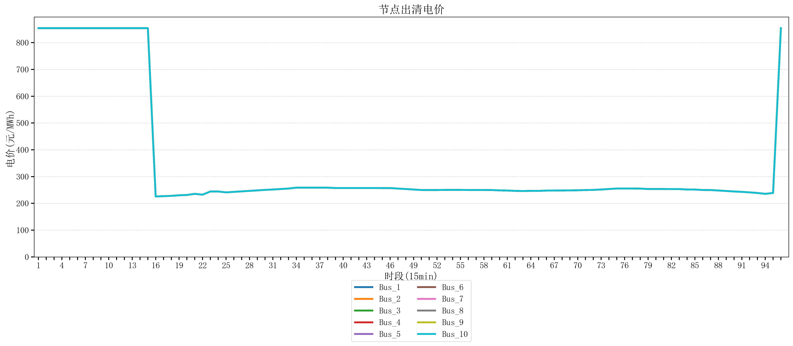
节点编号 | 电价类型 | 时段1 | 时段2 | 时段3 | 时段4 | 时段5 | 时段6 | 时段7 | 时段8 | 时段9 | 时段10 | 时段11 | 时段12 | 时段13 | 时段14 | 时段15 | 时段16 | 时段17 | 时段18 | 时段19 | 时段20 | 时段21
id | price_type | t1 | t2 | t3 | t4 | t5 | t6 | t7 | t8 | t9 | t10 | t11 | t12 | t13 | t14 | t15 | t16 | t17 | t18 | t19 | t20 | t21
str | str | float64 | float64 | float64 | float64 | float64 | float64 | float64 | float64 | float64 | float64 | float64 | float64 | float64 | float64 | float64 | float64 | float64 | float64 | float64 | float64 | float64
Bus_1 | 电能量电价 | 853.98584 | 853.98584 | 853.98584 | 853.98584 | 853.98584 | 853.98584 | 853.98584 | 853.98584 | 853.98584 | 853.98584 | 853.92721684 | 853.92721684 | 853.92721684 | 853.92721684 | 853.92721684 | 225.73096 | 226.8448 | 227.95864 | 230.18632 | 231.30016 | 235.51528
Bus_2 | 电能量电价 | 853.98584 | 853.98584 | 853.98584 | 853.98584 | 853.98584 | 853.98584 | 853.98584 | 853.98584 | 853.98584 | 853.98584 | 853.92721684 | 853.92721684 | 853.92721684 | 853.92721684 | 853.92721684 | 225.73096 | 226.8448 | 227.95864 | 230.18632 | 231.30016 | 235.51528
Bus_3 | 电能量电价 | 853.98584 | 853.98584 | 853.98584 | 853.98584 | 853.98584 | 853.98584 | 853.98584 | 853.98584 | 853.98584 | 853.98584 | 853.92721684 | 853.92721684 | 853.92721684 | 853.92721684 | 853.92721684 | 225.73096 | 226.8448 | 227.95864 | 230.18632 | 231.30016 | 235.51528
Bus_4 | 电能量电价 | 853.98584 | 853.98584 | 853.98584 | 853.98584 | 853.98584 | 853.98584 | 853.98584 | 853.98584 | 853.98584 | 853.98584 | 853.92721684 | 853.92721684 | 853.92721684 | 853.92721684 | 853.92721684 | 225.73096 | 226.8448 | 227.95864 | 230.18632 | 231.30016 | 235.51528
Bus_5 | 电能量电价 | 853.98584 | 853.98584 | 853.98584 | 853.98584 | 853.98584 | 853.98584 | 853.98584 | 853.98584 | 853.98584 | 853.98584 | 853.92721684 | 853.92721684 | 853.92721684 | 853.92721684 | 853.92721684 | 225.73096 | 226.8448 | 227.95864 | 230.18632 | 231.30016 | 235.51528
Bus_6 | 电能量电价 | 853.98584 | 853.98584 | 853.98584 | 853.98584 | 853.98584 | 853.98584 | 853.98584 | 853.98584 | 853.98584 | 853.98584 | 853.92721684 | 853.92721684 | 853.92721684 | 853.92721684 | 853.92721684 | 225.73096 | 226.8448 | 227.95864 | 230.18632 | 231.30016 | 235.51528
Bus_7 | 电能量电价 | 853.98584 | 853.98584 | 853.98584 | 853.98584 | 853.98584 | 853.98584 | 853.98584 | 853.98584 | 853.98584 | 853.98584 | 853.92721684 | 853.92721684 | 853.92721684 | 853.92721684 | 853.92721684 | 225.73096 | 226.8448 | 227.95864 | 230.18632 | 231.30016 | 235.51528
Bus_8 | 电能量电价 | 853.98584 | 853.98584 | 853.98584 | 853.98584 | 853.98584 | 853.98584 | 853.98584 | 853.98584 | 853.98584 | 853.98584 | 853.92721684 | 853.92721684 | 853.92721684 | 853.92721684 | 853.92721684 | 225.73096 | 226.8448 | 227.95864 | 230.18632 | 231.30016 | 235.51528
Bus_9 | 电能量电价 | 853.98584 | 853.98584 | 853.98584 | 853.98584 | 853.98584 | 853.98584 | 853.98584 | 853.98584 | 853.98584 | 853.98584 | 853.92721684 | 853.92721684 | 853.92721684 | 853.92721684 | 853.92721684 | 225.73096 | 226.8448 | 227.95864 | 230.18632 | 231.30016 | 235.51528
Bus_10 | 电能量电价 | 853.98584 | 853.98584 | 853.98584 | 853.98584 | 853.98584 | 853.98584 | 853.98584 | 853.98584 | 853.98584 | 853.98584 | 853.92721684 | 853.92721684 | 853.92721684 | 853.92721684 | 853.92721684 | 225.73096 | 226.8448 | 227.95864 | 230.18632 | 231.30016 | 235.51528
Bus_11 | 电能量电价 | 853.98584 | 853.98584 | 853.98584 | 853.98584 | 853.98584 | 853.98584 | 853.98584 | 853.98584 | 853.98584 | 853.98584 | 853.92721684 | 853.92721684 | 853.92721684 | 853.92721684 | 853.92721684 | 225.73096 | 226.8448 | 227.95864 | 230.18632 | 231.30016 | 235.51528
Bus_12 | 电能量电价 | 853.98584 | 853.98584 | 853.98584 | 853.98584 | 853.98584 | 853.98584 | 853.98584 | 853.98584 | 853.98584 | 853.98584 | 853.92721684 | 853.92721684 | 853.92721684 | 853.92721684 | 853.92721684 | 225.73096 | 226.8448 | 227.95864 | 230.18632 | 231.30016 | 235.51528
Bus_13 | 电能量电价 | 853.98584 | 853.98584 | 853.98584 | 853.98584 | 853.98584 | 853.98584 | 853.98584 | 853.98584 | 853.98584 | 853.98584 | 853.92721684 | 853.92721684 | 853.92721684 | 853.92721684 | 853.92721684 | 225.73096 | 226.8448 | 227.95864 | 230.18632 | 231.30016 | 235.51528
Bus_14 | 电能量电价 | 853.98584 | 853.98584 | 853.98584 | 853.98584 | 853.98584 | 853.98584 | 853.98584 | 853.98584 | 853.98584 | 853.98584 | 853.92721684 | 853.92721684 | 853.92721684 | 853.92721684 | 853.92721684 | 225.73096 | 226.8448 | 227.95864 | 230.18632 | 231.30016 | 235.51528
Bus_15 | 电能量电价 | 853.98584 | 853.98584 | 853.98584 | 853.98584 | 853.98584 | 853.98584 | 853.98584 | 853.98584 | 853.98584 | 853.98584 | 853.92721684 | 853.92721684 | 853.92721684 | 853.92721684 | 853.92721684 | 225.73096 | 226.8448 | 227.95864 | 230.18632 | 231.30016 | 235.51528
Bus_16 | 电能量电价 | 853.98584 | 853.98584 | 853.98584 | 853.98584 | 853.98584 | 853.98584 | 853.98584 | 853.98584 | 853.98584 | 853.98584 | 853.92721684 | 853.92721684 | 853.92721684 | 853.92721684 | 853.92721684 | 225.73096 | 226.8448 | 227.95864 | 230.18632 | 231.30016 | 235.51528
Bus_17 | 电能量电价 | 853.98584 | 853.98584 | 853.98584 | 853.98584 | 853.98584 | 853.98584 | 853.98584 | 853.98584 | 853.98584 | 853.98584 | 853.92721684 | 853.92721684 | 853.92721684 | 853.92721684 | 853.92721684 | 225.73096 | 226.8448 | 227.95864 | 230.18632 | 231.30016 | 235.51528
Bus_18 | 电能量电价 | 853.98584 | 853.98584 | 853.98584 | 853.98584 | 853.98584 | 853.98584 | 853.98584 | 853.98584 | 853.98584 | 853.98584 | 853.92721684 | 853.92721684 | 853.92721684 | 853.92721684 | 853.92721684 | 225.73096 | 226.8448 | 227.95864 | 230.18632 | 231.30016 | 235.51528
Bus_19 | 电能量电价 | 853.98584 | 853.98584 | 853.98584 | 853.98584 | 853.98584 | 853.98584 | 853.98584 | 853.98584 | 853.98584 | 853.98584 | 853.92721684 | 853.92721684 | 853.92721684 | 853.92721684 | 853.92721684 | 225.73096 | 226.8448 | 227.95864 | 230.18632 | 231.30016 | 235.51528
Bus_20 | 电能量电价 | 853.98584 | 853.98584 | 853.98584 | 853.98584 | 853.98584 | 853.98584 | 853.98584 | 853.98584 | 853.98584 | 853.98584 | 853.92721684 | 853.92721684 | 853.92721684 | 853.92721684 | 853.92721684 | 225.73096 | 226.8448 | 227.95864 | 230.18632 | 231.30016 | 235.51528
Bus_21 | 电能量电价 | 853.98584 | 853.98584 | 853.98584 | 853.98584 | 853.98584 | 853.98584 | 853.98584 | 853.98584 | 853.98584 | 853.98584 | 853.92721684 | 853.92721684 | 853.92721684 | 853.92721684 | 853.92721684 | 225.73096 | 226.8448 | 227.95864 | 230.18632 | 231.30016 | 235.51528
Bus_22 | 电能量电价 | 853.98584 | 853.98584 | 853.98584 | 853.98584 | 853.98584 | 853.98584 | 853.98584 | 853.98584 | 853.98584 | 853.98584 | 853.92721684 | 853.92721684 | 853.92721684 | 853.92721684 | 853.92721684 | 225.73096 | 226.8448 | 227.95864 | 230.18632 | 231.30016 | 235.51528
Bus_23 | 电能量电价 | 853.98584 | 853.98584 | 853.98584 | 853.98584 | 853.98584 | 853.98584 | 853.98584 | 853.98584 | 853.98584 | 853.98584 | 853.92721684 | 853.92721684 | 853.92721684 | 853.92721684 | 853.92721684 | 225.73096 | 226.8448 | 227.95864 | 230.18632 | 231.30016 | 235.51528
Bus_24 | 电能量电价 | 853.98584 | 853.98584 | 853.98584 | 853.98584 | 853.98584 | 853.98584 | 853.98584 | 853.98584 | 853.98584 | 853.98584 | 853.92721684 | 853.92721684 | 853.92721684 | 853.92721684 | 853.92721684 | 225.73096 | 226.8448 | 227.95864 | 230.18632 | 231.30016 | 235.51528
Bus_25 | 电能量电价 | 853.98584 | 853.98584 | 853.98584 | 853.98584 | 853.98584 | 853.98584 | 853.98584 | 853.98584 | 853.98584 | 853.98584 | 853.92721684 | 853.92721684 | 853.92721684 | 853.92721684 | 853.92721684 | 225.73096 | 226.8448 | 227.95864 | 230.18632 | 231.30016 | 235.51528
Bus_26 | 电能量电价 | 853.98584 | 853.98584 | 853.98584 | 853.98584 | 853.98584 | 853.98584 | 853.98584 | 853.98584 | 853.98584 | 853.98584 | 853.92721684 | 853.92721684 | 853.92721684 | 853.92721684 | 853.92721684 | 225.73096 | 226.8448 | 227.95864 | 230.18632 | 231.30016 | 235.51528
Bus_27 | 电能量电价 | 853.98584 | 853.98584 | 853.98584 | 853.98584 | 853.98584 | 853.98584 | 853.98584 | 853.98584 | 853.98584 | 853.98584 | 853.92721684 | 853.92721684 | 853.92721684 | 853.92721684 | 853.92721684 | 225.73096 | 226.8448 | 227.95864 | 230.18632 | 231.30016 | 235.51528
Bus_28 | 电能量电价 | 853.98584 | 853.98584 | 853.98584 | 853.98584 | 853.98584 | 853.98584 | 853.98584 | 853.98584 | 853.98584 | 853.98584 | 853.92721684 | 853.92721684 | 853.92721684 | 853.92721684 | 853.92721684 | 225.73096 | 226.8448 | 227.95864 | 230.18632 | 231.30016 | 235.51528
Bus_29 | 电能量电价 | 853.98584 | 853.98584 | 853.98584 | 853.98584 | 853.98584 | 853.98584 | 853.98584 | 853.98584 | 853.98584 | 853.98584 | 853.92721684 | 853.92721684 | 853.92721684 | 853.92721684 | 853.92721684 | 225.73096 | 226.8448 | 227.95864 | 230.18632 | 231.30016 | 235.51528
Bus_30 | 电能量电价 | 853.98584 | 853.98584 | 853.98584 | 853.98584 | 853.98584 | 853.98584 | 853.98584 | 853.98584 | 853.98584 | 853.98584 | 853.92721684 | 853.92721684 | 853.92721684 | 853.92721684 | 853.92721684 | 225.73096 | 226.8448 | 227.95864 | 230.18632 | 231.30016 | 235.51528
Bus_31 | 电能量电价 | 853.98584 | 853.98584 | 853.98584 | 853.98584 | 853.98584 | 853.98584 | 853.98584 | 853.98584 | 853.98584 | 853.98584 | 853.92721684 | 853.92721684 | 853.92721684 | 853.92721684 | 853.92721684 | 225.73096 | 226.8448 | 227.95864 | 230.18632 | 231.30016 | 235.51528
Bus_32 | 电能量电价 | 853.98584 | 853.98584 | 853.98584 | 853.98584 | 853.98584 | 853.98584 | 853.98584 | 853.98584 | 853.98584 | 853.98584 | 853.92721684 | 853.92721684 | 853.92721684 | 853.92721684 | 853.92721684 | 225.73096 | 226.8448 | 227.95864 | 230.18632 | 231.30016 | 235.51528
Bus_33 | 电能量电价 | 853.98584 | 853.98584 | 853.98584 | 853.98584 | 853.98584 | 853.98584 | 853.98584 | 853.98584 | 853.98584 | 853.98584 | 853.92721684 | 853.92721684 | 853.92721684 | 853.92721684 | 853.92721684 | 225.73096 | 226.8448 | 227.95864 | 230.18632 | 231.30016 | 235.51528
Bus_34 | 电能量电价 | 853.98584 | 853.98584 | 853.98584 | 853.98584 | 853.98584 | 853.98584 | 853.98584 | 853.98584 | 853.98584 | 853.98584 | 853.92721684 | 853.92721684 | 853.92721684 | 853.92721684 | 853.92721684 | 225.73096 | 226.8448 | 227.95864 | 230.18632 | 231.30016 | 235.51528
Bus_35 | 电能量电价 | 853.98584 | 853.98584 | 853.98584 | 853.98584 | 853.98584 | 853.98584 | 853.98584 | 853.98584 | 853.98584 | 853.98584 | 853.92721684 | 853.92721684 | 853.92721684 | 853.92721684 | 853.92721684 | 225.73096 | 226.8448 | 227.95864 | 230.18632 | 231.30016 | 235.51528
Bus_36 | 电能量电价 | 853.98584 | 853.98584 | 853.98584 | 853.98584 | 853.98584 | 853.98584 | 853.98584 | 853.98584 | 853.98584 | 853.98584 | 853.92721684 | 853.92721684 | 853.92721684 | 853.92721684 | 853.92721684 | 225.73096 | 226.8448 | 227.95864 | 230.18632 | 231.30016 | 235.51528
Bus_37 | 电能量电价 | 853.98584 | 853.98584 | 853.98584 | 853.98584 | 853.98584 | 853.98584 | 853.98584 | 853.98584 | 853.98584 | 853.98584 | 853.92721684 | 853.92721684 | 853.92721684 | 853.92721684 | 853.92721684 | 225.73096 | 226.8448 | 227.95864 | 230.18632 | 231.30016 | 235.51528
Bus_38 | 电能量电价 | 853.98584 | 853.98584 | 853.98584 | 853.98584 | 853.98584 | 853.98584 | 853.98584 | 853.98584 | 853.98584 | 853.98584 | 853.92721684 | 853.92721684 | 853.92721684 | 853.92721684 | 853.92721684 | 225.73096 | 226.8448 | 227.95864 | 230.18632 | 231.30016 | 235.51528
Bus_39 | 电能量电价 | 853.98584 | 853.98584 | 853.98584 | 853.98584 | 853.98584 | 853.98584 | 853.98584 | 853.98584 | 853.98584 | 853.98584 | 853.92721684 | 853.92721684 | 853.92721684 | 853.92721684 | 853.92721684 | 225.73096 | 226.8448 | 227.95864 | 230.18632 | 231.30016 | 235.51528
Bus_40 | 电能量电价 | 853.98584 | 853.98584 | 853.98584 | 853.98584 | 853.98584 | 853.98584 | 853.98584 | 853.98584 | 853.98584 | 853.98584 | 853.92721684 | 853.92721684 | 853.92721684 | 853.92721684 | 853.92721684 | 225.73096 | 226.8448 | 227.95864 | 230.18632 | 231.30016 | 235.51528
Bus_41 | 电能量电价 | 853.98584 | 853.98584 | 853.98584 | 853.98584 | 853.98584 | 853.98584 | 853.98584 | 853.98584 | 853.98584 | 853.98584 | 853.92721684 | 853.92721684 | 853.92721684 | 853.92721684 | 853.92721684 | 225.73096 | 226.8448 | 227.95864 | 230.18632 | 231.30016 | 235.51528
Bus_42 | 电能量电价 | 853.98584 | 853.98584 | 853.98584 | 853.98584 | 853.98584 | 853.98584 | 853.98584 | 853.98584 | 853.98584 | 853.98584 | 853.92721684 | 853.92721684 | 853.92721684 | 853.92721684 | 853.92721684 | 225.73096 | 226.8448 | 227.95864 | 230.18632 | 231.30016 | 235.51528
Bus_43 | 电能量电价 | 853.98584 | 853.98584 | 853.98584 | 853.98584 | 853.98584 | 853.98584 | 853.98584 | 853.98584 | 853.98584 | 853.98584 | 853.92721684 | 853.92721684 | 853.92721684 | 853.92721684 | 853.92721684 | 225.73096 | 226.8448 | 227.95864 | 230.18632 | 231.30016 | 235.51528
Bus_44 | 电能量电价 | 853.98584 | 853.98584 | 853.98584 | 853.98584 | 853.98584 | 853.98584 | 853.98584 | 853.98584 | 853.98584 | 853.98584 | 853.92721684 | 853.92721684 | 853.92721684 | 853.92721684 | 853.92721684 | 225.73096 | 226.8448 | 227.95864 | 230.18632 | 231.30016 | 235.51528
Bus_1 | 阻塞电价 | 0 | 0 | 0 | 0 | 0 | 0 | 0 | 0 | 0 | 0 | 0 | 0 | 0 | 0 | 0 | 0 | 0 | 0 | 0 | 0 | 0
Bus_2 | 阻塞电价 | 0 | 0 | 0 | 0 | 0 | 0 | 0 | 0 | 0 | 0 | 0 | 0 | 0 | 0 | 0 | 0 | 0 | 0 | 0 | 0 | 0
...

LevelC_电力电量平衡表单
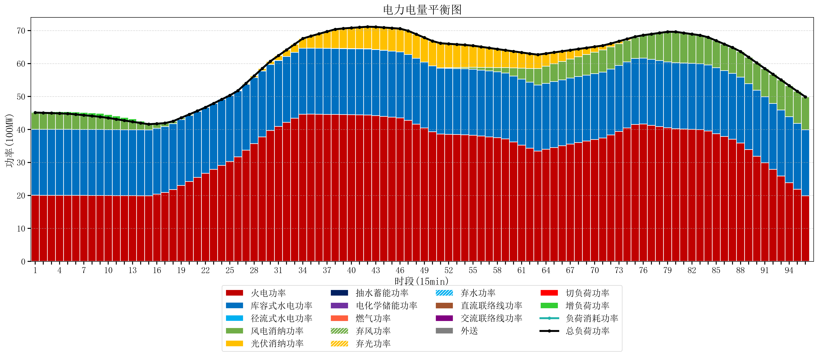
元件名称 | 时段1 | 时段2 | 时段3 | 时段4 | 时段5 | 时段6 | 时段7 | 时段8 | 时段9 | 时段10 | 时段11 | 时段12 | 时段13 | 时段14 | 时段15 | 时段16 | 时段17
name | t1 | t2 | t3 | t4 | t5 | t6 | t7 | t8 | t9 | t10 | t11 | t12 | t13 | t14 | t15 | t16 | t17
str | float64 | float64 | float64 | float64 | float64 | float64 | float64 | float64 | float64 | float64 | float64 | float64 | float64 | float64 | float64 | float64 | float64
火电功率 | 20.056842105 | 20.052637119 | 20.048432133 | 20.044227147 | 20.040022161 | 20.028947368 | 20.016842105 | 20.004736842 | 19.992631579 | 19.975157895 | 19.955789474 | 19.936421053 | 19.917052632 | 19.898304709 | 19.879955679 | 20.383970104 | 20.905017018
库容式水电功率 | 20 | 20 | 20 | 20 | 20 | 20 | 20 | 20 | 20 | 20 | 20 | 20 | 20 | 20 | 20 | 20 | 20
径流式水电功率 | 0 | 0 | 0 | 0 | 0 | 0 | 0 | 0 | 0 | 0 | 0 | 0 | 0 | 0 | 0 | 0 | 0
风电消纳功率 | 5.08 | 5.0001052632 | 4.9202105263 | 4.8403157895 | 4.7604210526 | 4.55 | 4.32 | 4.09 | 3.86 | 3.528 | 3.16 | 2.792 | 2.424 | 2.0677894737 | 1.7191578947 | 1.3705263158 | 1.0218947368
光伏消纳功率 | 0 | 0 | 0 | 0 | 0 | 0 | 0 | 0 | 0 | 0 | 0 | 0 | 0 | 0 | 0 | 0 | 0
抽水蓄能功率 | 0 | 0 | 0 | 0 | 0 | 0 | 0 | 0 | 0 | 0 | 0 | 0 | 0 | 0 | 0 | 0 | 0
电化学储能功率 | 0 | 0 | 0 | 0 | 0 | 0 | 0 | 0 | 0 | 0 | 0 | 0 | 0 | 0 | 0 | 0 | 0
燃气功率 | 0 | 0 | 0 | 0 | 0 | 0 | 0 | 0 | 0 | 0 | 0 | 0 | 0 | 0 | 0 | 0 | 0
直流联络线功率 | 0 | 0 | 0 | 0 | 0 | 0 | 0 | 0 | 0 | 0 | 0 | 0 | 0 | 0 | 0 | 0 | 0
交流联络线功率 | 0 | 0 | 0 | 0 | 0 | 0 | 0 | 0 | 0 | 0 | 0 | 0 | 0 | 0 | 0 | 0 | 0
负荷消耗功率 | 45.136842105 | 45.052742382 | 44.968642659 | 44.884542936 | 44.800443213 | 44.578947368 | 44.336842105 | 44.094736842 | 43.852631579 | 43.503157895 | 43.115789474 | 42.728421053 | 42.341052632 | 41.966094183 | 41.599113573 | 41.75449642 | 41.926911755
外送 | 0 | 0 | 0 | 0 | 0 | 0 | 0 | 0 | 0 | 0 | 0 | 0 | 0 | 0 | 0 | 0 | 0
总负荷功率 | 45.136842105 | 45.052742382 | 44.968642659 | 44.884542936 | 44.800443213 | 44.578947368 | 44.336842105 | 44.094736842 | 43.852631579 | 43.503157895 | 43.115789474 | 42.728421053 | 42.341052632 | 41.966094183 | 41.599113573 | 41.75449642 | 41.926911755
弃风功率 | 0 | 0 | 0 | 0 | 0 | 0 | 0 | 0 | 0 | 0 | 0 | 0 | 0 | 0 | 0 | 0 | 0
弃光功率 | 0 | 0 | 0 | 0 | 0 | 0 | 0 | 0 | 0 | 0 | 0 | 0 | 0 | 0 | 0 | 0 | 0
弃水功率 | 0 | 0 | 0 | 0 | 0 | 0 | 0 | 0 | 0 | 0 | 0 | 0 | 0 | 0 | 0 | 0 | 0
切负荷功率 | 0 | 0 | 0 | 0 | 0 | 0 | 0 | 0 | 0 | 0 | 0 | 0 | 0 | 0 | 0 | 0 | 0
增负荷功率 | 0.27137333126 | 0.35968894358 | 0.44800455589 | 0.5363201682 | 0.62463578052 | 0.72548164947 | 0.82820705693 | 0.93093246438 | 1.0336578718 | 1.0290148582 | 0.98647710779 | 0.94393935735 | 0.90140160691 | 0.55642843386 | 0.017032489133 | 0 | 0

